LVP-Errechnung_aktuell
Landesverband der Rassegeflügelzüchter Weser-Ems

Vergabemodus des Landesverbands-Ehrenbandes ( LV-EB )
Wird keine eigene Schau durchgeführt, dann ist die Beteiligung an einer anderen Rassegeflügelschau nachzuweisen [ Aufstellung mit Aussteller und Tierzahl ]

Anzahl Mitglieder ( Senioren ) : | 50

Anzahl Meldenummern "Senioren" : | 150

Anzahl Meldenummern "Jugendgruppe": | 25
Anzahl Austeller in der Jugendgruppe: | 3

 | 175 | Gesamt-Meldeergebnis

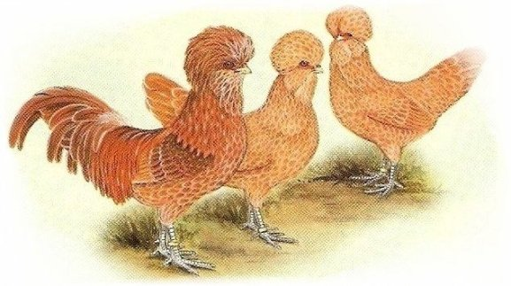
Anzahl LV-EB aus Mitgliederzahlen (Senioren): | 3 | 2.6 | Gewichtung: | 60
Anzahl LV-EB aus Meldenummern (Senioren): | 2 |  | Gewichtung: | 40
1 LV-EB pro angefangene 50 Meldenummern (Senioren), Max: | 3 | 50
LV-EB aus Meldezahlen (Senioren - Min. ) | 2 | 105

LV-EB Senioren aus Mitglieder/Meldenummern (oder Maximum bzw Minimum): | 3 | 50.0
LVP-Bänder Jugendgruppe aus Tierzahl/Aussteller: | 1 | 25.0

Gesamtzahl an LVEB/LVP: | 4

Sonderregelung bei Landesverbands- bzw. Kreisverbandsschauen: Je Preisrichter ein LV-EB

